道路幅員図
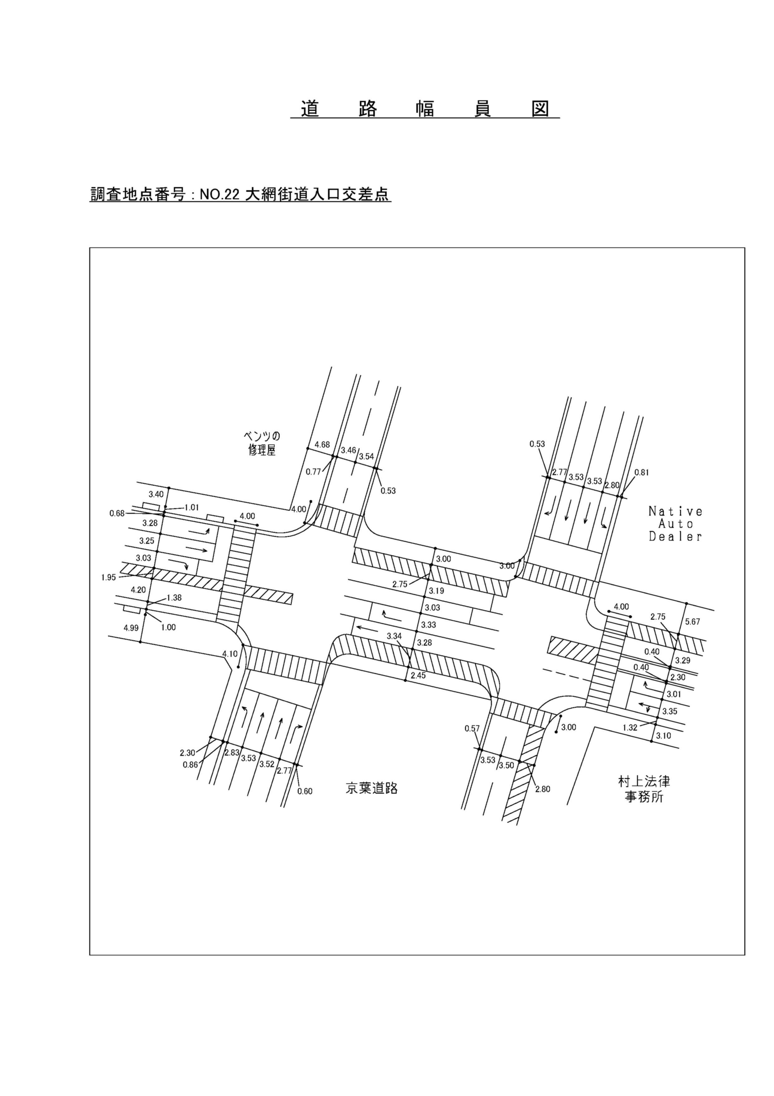

交通量集計表
自 動 車 交 通 量 集 計 表
調査年月日：令和 7年10月 7日(火)
調査方向案内図

調査時間 ：7時～19時

天 候 ：晴れ

調査地点 ：№22 大網街道入口交差点

 | １２時間交通量集計表

 |  |  | → 流入方向
 |  |  | A | 合 計
 | B | 車種 | 1
 |  | 乗用車 | 1063
 |  | 小型貨物 | 217
 |  | 大型貨物 | 145
 |  | バス | 2
 |  | 合計 | 1,427 | 1,427
→流出方向 | C | 車種 | 2
 |  | 乗用車 | 4053
 |  | 小型貨物 | 485
 |  | 大型貨物 | 125
 |  | バス | 115
 |  | 合計 | 4,778 | 4,778
 | D | 車種 | 3
 |  | 乗用車 | 192
 |  | 小型貨物 | 51
 |  | 大型貨物 | 23
 |  | バス | 0
 |  | 合計 | 266 | 266
 | 合 計 | 車種
 |  | 乗用車 | 5,308 | 5,308
 |  | 小型貨物 | 753 | 753
 |  | 大型貨物 | 293 | 293
 |  | バス | 117 | 117
 |  | 合計 | 6,471 | 6,471

交通流動図
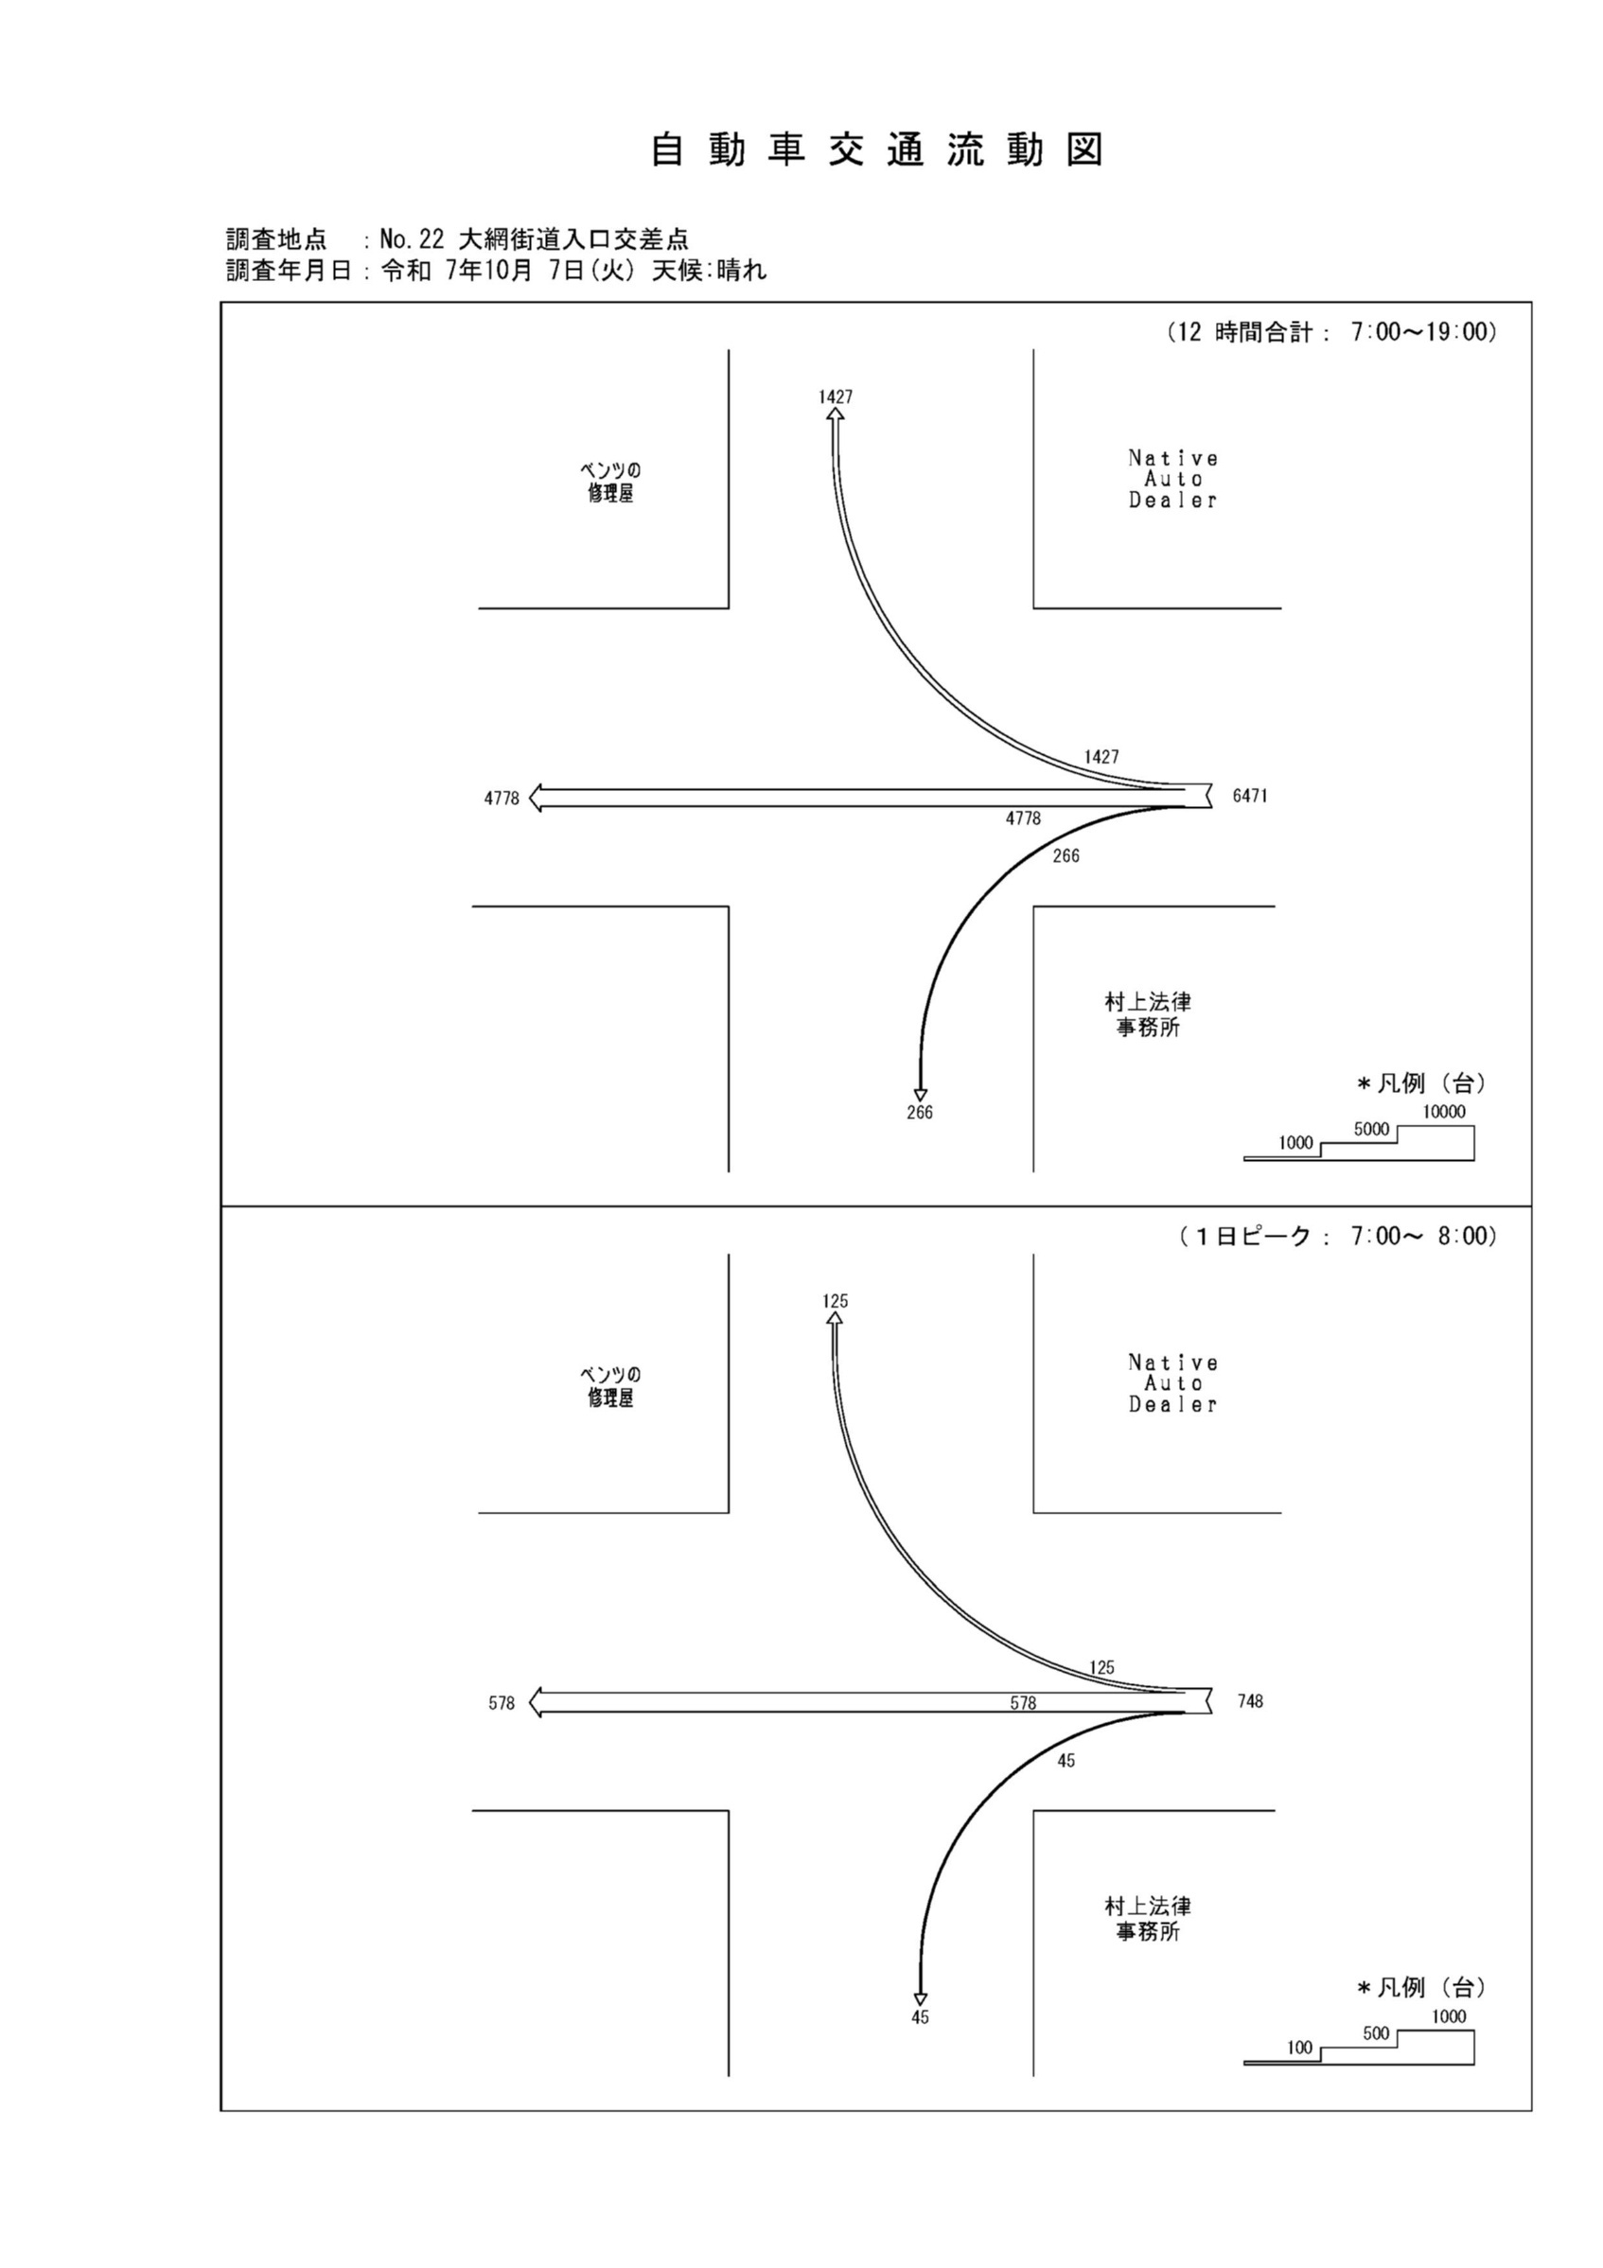

自動車変動図(1)
自 動 車 交 通 量 時 間 変 動 図 |  |  |  |  |  |  |  |  |  |  |  |  |  | 22 | 1007100
調査地点：№22 大網街道入口交差点 |  |  |  |  |  |  |  |  |  |  |  |  |  |  | A 流入部(1+ 2+ 3) |  |  | A 合計 ( 1+ 2+ 3)
 |  |  |  |  |  |  |  |  |  |  |  |  |  | 7 | 748 | 51 | 6.8 | 748 | 51 | 6.8
調査年月日：令和 7年10月 7日(火) 天候:晴れ |  |  |  |  |  |  |  |  |  |  |  |  |  | 8 | 577 | 40 | 6.9 | 577 | 40 | 6.9
 |  |  |  |  |  |  |  |  |  |  |  |  |  | 9 | 505 | 53 | 10.5 | 505 | 53 | 10.5
 |  |  |  |  |  |  |  |  |  |  |  |  |  | 10 | 507 | 46 | 9.1 | 507 | 46 | 9.1
 |  |  |  |  |  |  |  |  |  |  |  |  |  | 11 | 554 | 41 | 7.4 | 554 | 41 | 7.4
 |  |  |  |  |  |  |  |  |  |  |  |  |  | 12 | 485 | 26 | 5.4 | 485 | 26 | 5.4
 |  |  |  |  |  |  |  |  |  |  |  |  |  | 13 | 518 | 27 | 5.2 | 518 | 27 | 5.2
 |  |  |  |  |  |  |  |  |  |  |  |  |  | 14 | 491 | 33 | 6.7 | 491 | 33 | 6.7
 |  |  |  |  |  |  |  |  |  |  |  |  |  | 15 | 516 | 30 | 5.8 | 516 | 30 | 5.8
 |  |  |  |  |  |  |  |  |  |  |  |  |  | 16 | 557 | 29 | 5.2 | 557 | 29 | 5.2
凡 例 |  |  |  |  |  |  |  |  |  |  |  |  |  | 17 | 555 | 15 | 2.7 | 555 | 15 | 2.7
 | 小型車 |  |  |  |  |  |  |  |  |  |  |  |  | 18 | 458 | 19 | 4.1 | 458 | 19 | 4.1
 | 大型車
 | 大型車混入率

A 流入部(1+ 2+ 3)

時間帯 | 7 | 8 | 9 | 10 | 11 | 12 | 13 | 14 | 15 | 16 | 17 | 18 | 計
全車合計 | 748 | 577 | 505 | 507 | 554 | 485 | 518 | 491 | 516 | 557 | 555 | 458 | 6471
小型車 | 697 | 537 | 452 | 461 | 513 | 459 | 491 | 458 | 486 | 528 | 540 | 439 | 6061
大型車 | 51 | 40 | 53 | 46 | 41 | 26 | 27 | 33 | 30 | 29 | 15 | 19 | 410
大型車混入率 | 6.8 | 6.9 | 10.5 | 9.1 | 7.4 | 5.4 | 5.2 | 6.7 | 5.8 | 5.2 | 2.7 | 4.1 | 6.3

7
8
9
10
11
12
13
14
15
16
17
18

A 合計 ( 1+ 2+ 3)

時間帯 | 7 | 8 | 9 | 10 | 11 | 12 | 13 | 14 | 15 | 16 | 17 | 18 | 計
全車合計 | 748 | 577 | 505 | 507 | 554 | 485 | 518 | 491 | 516 | 557 | 555 | 458 | 6471
小型車 | 697 | 537 | 452 | 461 | 513 | 459 | 491 | 458 | 486 | 528 | 540 | 439 | 6061
大型車 | 51 | 40 | 53 | 46 | 41 | 26 | 27 | 33 | 30 | 29 | 15 | 19 | 410
大型車混入率 | 6.8 | 6.9 | 10.5 | 9.1 | 7.4 | 5.4 | 5.2 | 6.7 | 5.8 | 5.2 | 2.7 | 4.1 | 6.3

自動車変動図(2)
自 動 車 交 通 量 時 間 変 動 図 |  |  |  |  |  |  |  |  |  |  |  |  |  | 22 | 1007100
調査地点：№22 大網街道入口交差点 |  |  |  |  |  |  |  |  |  |  |  |  |  |  |  | B 流出部(1) |  |  | B 合計 ( 1)
 |  |  |  |  |  |  |  |  |  |  |  |  |  | 7 |  | 125 | 15 | 12 | 125 | 15 | 12
調査年月日：令和 7年10月 7日(火) 天候:晴れ |  |  |  |  |  |  |  |  |  |  |  |  |  | 8 |  | 90 | 15 | 16.7 | 90 | 15 | 16.7
 |  |  |  |  |  |  |  |  |  |  |  |  |  | 9 |  | 98 | 24 | 24.5 | 98 | 24 | 24.5
 |  |  |  |  |  |  |  |  |  |  |  |  |  | 10 |  | 123 | 22 | 17.9 | 123 | 22 | 17.9
 |  |  |  |  |  |  |  |  |  |  |  |  |  | 11 |  | 138 | 18 | 13 | 138 | 18 | 13
 |  |  |  |  |  |  |  |  |  |  |  |  |  | 12 |  | 117 | 13 | 11.1 | 117 | 13 | 11.1
 |  |  |  |  |  |  |  |  |  |  |  |  |  | 13 |  | 116 | 10 | 8.6 | 116 | 10 | 8.6
 |  |  |  |  |  |  |  |  |  |  |  |  |  | 14 |  | 128 | 9 | 7 | 128 | 9 | 7
 |  |  |  |  |  |  |  |  |  |  |  |  |  | 15 |  | 133 | 11 | 8.3 | 133 | 11 | 8.3
 |  |  |  |  |  |  |  |  |  |  |  |  |  | 16 |  | 128 | 6 | 4.7 | 128 | 6 | 4.7
凡 例 |  |  |  |  |  |  |  |  |  |  |  |  |  | 17 |  | 140 | 3 | 2.1 | 140 | 3 | 2.1
 | 小型車 |  |  |  |  |  |  |  |  |  |  |  |  | 18 |  | 91 | 1 | 1.1 | 91 | 1 | 1.1
 | 大型車
 | 大型車混入率

7
8
9
10
11
12
13
14
15
16
17
18

B 流出部(1)

時間帯 | 7 | 8 | 9 | 10 | 11 | 12 | 13 | 14 | 15 | 16 | 17 | 18 | 計
全車合計 | 125 | 90 | 98 | 123 | 138 | 117 | 116 | 128 | 133 | 128 | 140 | 91 | 1427
小型車 | 110 | 75 | 74 | 101 | 120 | 104 | 106 | 119 | 122 | 122 | 137 | 90 | 1280
大型車 | 15 | 15 | 24 | 22 | 18 | 13 | 10 | 9 | 11 | 6 | 3 | 1 | 147
大型車混入率 | 12.0 | 16.7 | 24.5 | 17.9 | 13.0 | 11.1 | 8.6 | 7.0 | 8.3 | 4.7 | 2.1 | 1.1 | 10.3

B 合計 ( 1)

時間帯 | 7 | 8 | 9 | 10 | 11 | 12 | 13 | 14 | 15 | 16 | 17 | 18 | 計
全車合計 | 125 | 90 | 98 | 123 | 138 | 117 | 116 | 128 | 133 | 128 | 140 | 91 | 1427
小型車 | 110 | 75 | 74 | 101 | 120 | 104 | 106 | 119 | 122 | 122 | 137 | 90 | 1280
大型車 | 15 | 15 | 24 | 22 | 18 | 13 | 10 | 9 | 11 | 6 | 3 | 1 | 147
大型車混入率 | 12.0 | 16.7 | 24.5 | 17.9 | 13.0 | 11.1 | 8.6 | 7.0 | 8.3 | 4.7 | 2.1 | 1.1 | 10.3

自動車変動図(3)
自 動 車 交 通 量 時 間 変 動 図 |  |  |  |  |  |  |  |  |  |  |  |  |  | 22 | 1007100
調査地点：№22 大網街道入口交差点 |  |  |  |  |  |  |  |  |  |  |  |  |  |  |  | C 流出部(2) |  |  | C 合計 ( 2)
 |  |  |  |  |  |  |  |  |  |  |  |  |  | 7 |  | 578 | 35 | 6.1 | 578 | 35 | 6.1
調査年月日：令和 7年10月 7日(火) 天候:晴れ |  |  |  |  |  |  |  |  |  |  |  |  |  | 8 |  | 466 | 24 | 5.2 | 466 | 24 | 5.2
 |  |  |  |  |  |  |  |  |  |  |  |  |  | 9 |  | 380 | 29 | 7.6 | 380 | 29 | 7.6
 |  |  |  |  |  |  |  |  |  |  |  |  |  | 10 |  | 357 | 21 | 5.9 | 357 | 21 | 5.9
 |  |  |  |  |  |  |  |  |  |  |  |  |  | 11 |  | 395 | 21 | 5.3 | 395 | 21 | 5.3
 |  |  |  |  |  |  |  |  |  |  |  |  |  | 12 |  | 354 | 11 | 3.1 | 354 | 11 | 3.1
 |  |  |  |  |  |  |  |  |  |  |  |  |  | 13 |  | 377 | 14 | 3.7 | 377 | 14 | 3.7
 |  |  |  |  |  |  |  |  |  |  |  |  |  | 14 |  | 348 | 20 | 5.7 | 348 | 20 | 5.7
 |  |  |  |  |  |  |  |  |  |  |  |  |  | 15 |  | 365 | 18 | 4.9 | 365 | 18 | 4.9
 |  |  |  |  |  |  |  |  |  |  |  |  |  | 16 |  | 411 | 22 | 5.4 | 411 | 22 | 5.4
凡 例 |  |  |  |  |  |  |  |  |  |  |  |  |  | 17 |  | 397 | 11 | 2.8 | 397 | 11 | 2.8
 | 小型車 |  |  |  |  |  |  |  |  |  |  |  |  | 18 |  | 350 | 14 | 4 | 350 | 14 | 4
 | 大型車
 | 大型車混入率

7
8
9
10
11
12
13
14
15
16
17
18

C 流出部(2)

時間帯 | 7 | 8 | 9 | 10 | 11 | 12 | 13 | 14 | 15 | 16 | 17 | 18 | 計
全車合計 | 578 | 466 | 380 | 357 | 395 | 354 | 377 | 348 | 365 | 411 | 397 | 350 | 4778
小型車 | 543 | 442 | 351 | 336 | 374 | 343 | 363 | 328 | 347 | 389 | 386 | 336 | 4538
大型車 | 35 | 24 | 29 | 21 | 21 | 11 | 14 | 20 | 18 | 22 | 11 | 14 | 240
大型車混入率 | 6.1 | 5.2 | 7.6 | 5.9 | 5.3 | 3.1 | 3.7 | 5.7 | 4.9 | 5.4 | 2.8 | 4.0 | 5.0

C 合計 ( 2)

時間帯 | 7 | 8 | 9 | 10 | 11 | 12 | 13 | 14 | 15 | 16 | 17 | 18 | 計
全車合計 | 578 | 466 | 380 | 357 | 395 | 354 | 377 | 348 | 365 | 411 | 397 | 350 | 4778
小型車 | 543 | 442 | 351 | 336 | 374 | 343 | 363 | 328 | 347 | 389 | 386 | 336 | 4538
大型車 | 35 | 24 | 29 | 21 | 21 | 11 | 14 | 20 | 18 | 22 | 11 | 14 | 240
大型車混入率 | 6.1 | 5.2 | 7.6 | 5.9 | 5.3 | 3.1 | 3.7 | 5.7 | 4.9 | 5.4 | 2.8 | 4.0 | 5.0

自動車変動図(4)
自 動 車 交 通 量 時 間 変 動 図 |  |  |  |  |  |  |  |  |  |  |  |  |  | 22 | 1007100
調査地点：№22 大網街道入口交差点 |  |  |  |  |  |  |  |  |  |  |  |  |  |  |  | D 流出部(3) |  |  | D 合計 ( 3)
 |  |  |  |  |  |  |  |  |  |  |  |  |  | 7 |  | 45 | 1 | 2.2 | 45 | 1 | 2.2
調査年月日：令和 7年10月 7日(火) 天候:晴れ |  |  |  |  |  |  |  |  |  |  |  |  |  | 8 |  | 21 | 1 | 4.8 | 21 | 1 | 4.8
 |  |  |  |  |  |  |  |  |  |  |  |  |  | 9 |  | 27 | 0 | 0 | 27 | 0 | 0
 |  |  |  |  |  |  |  |  |  |  |  |  |  | 10 |  | 27 | 3 | 11.1 | 27 | 3 | 11.1
 |  |  |  |  |  |  |  |  |  |  |  |  |  | 11 |  | 21 | 2 | 9.5 | 21 | 2 | 9.5
 |  |  |  |  |  |  |  |  |  |  |  |  |  | 12 |  | 14 | 2 | 14.3 | 14 | 2 | 14.3
 |  |  |  |  |  |  |  |  |  |  |  |  |  | 13 |  | 25 | 3 | 12 | 25 | 3 | 12
 |  |  |  |  |  |  |  |  |  |  |  |  |  | 14 |  | 15 | 4 | 26.7 | 15 | 4 | 26.7
 |  |  |  |  |  |  |  |  |  |  |  |  |  | 15 |  | 18 | 1 | 5.6 | 18 | 1 | 5.6
 |  |  |  |  |  |  |  |  |  |  |  |  |  | 16 |  | 18 | 1 | 5.6 | 18 | 1 | 5.6
凡 例 |  |  |  |  |  |  |  |  |  |  |  |  |  | 17 |  | 18 | 1 | 5.6 | 18 | 1 | 5.6
 | 小型車 |  |  |  |  |  |  |  |  |  |  |  |  | 18 |  | 17 | 4 | 23.5 | 17 | 4 | 23.5
 | 大型車
 | 大型車混入率

7
8
9
10
11
12
13
14
15
16
17
18

D 流出部(3)

時間帯 | 7 | 8 | 9 | 10 | 11 | 12 | 13 | 14 | 15 | 16 | 17 | 18 | 計
全車合計 | 45 | 21 | 27 | 27 | 21 | 14 | 25 | 15 | 18 | 18 | 18 | 17 | 266
小型車 | 44 | 20 | 27 | 24 | 19 | 12 | 22 | 11 | 17 | 17 | 17 | 13 | 243
大型車 | 1 | 1 | 0 | 3 | 2 | 2 | 3 | 4 | 1 | 1 | 1 | 4 | 23
大型車混入率 | 2.2 | 4.8 | 0.0 | 11.1 | 9.5 | 14.3 | 12.0 | 26.7 | 5.6 | 5.6 | 5.6 | 23.5 | 8.6

D 合計 ( 3)

時間帯 | 7 | 8 | 9 | 10 | 11 | 12 | 13 | 14 | 15 | 16 | 17 | 18 | 計
全車合計 | 45 | 21 | 27 | 27 | 21 | 14 | 25 | 15 | 18 | 18 | 18 | 17 | 266
小型車 | 44 | 20 | 27 | 24 | 19 | 12 | 22 | 11 | 17 | 17 | 17 | 13 | 243
大型車 | 1 | 1 | 0 | 3 | 2 | 2 | 3 | 4 | 1 | 1 | 1 | 4 | 23
大型車混入率 | 2.2 | 4.8 | 0.0 | 11.1 | 9.5 | 14.3 | 12.0 | 26.7 | 5.6 | 5.6 | 5.6 | 23.5 | 8.6

渋滞長変動図(1)
月日 | 1007100 |  | 開始 | 8 | 単位 | (ｍ) | 滞留長・渋滞長時間変動図
地点 | 1900-01-22 00:00:00 |  | ﾋﾟｯﾁ | 15
方向 | a1 |  |  |  |  |  | 調査地点：№22 大網街道入口交差点
 |  | 滞留長 | 渋滞長 | 0
1 | 7:00- 7:10 | 280 | 10 |  |  |  | 調査年月日：令和 7年10月 7日(火) 天候:晴れ
2 | 7:10- 7:20 | 610 | 300
3 | 7:20- 7:30 | 500 | 250
4 | 7:30- 7:40 | 340 | 20
5 | 7:40- 7:50 | 550 | 250
6 | 7:50- 8:00 | 350 | 0
7 | 8:00- 8:10 | 350 | 0
8 | 8:10- 8:20 | 430 | 160
9 | 8:20- 8:30 | 310 | 40
10 | 8:30- 8:40 | 120 | 0
11 | 8:40- 8:50 | 320 | 120
12 | 8:50- 9:00 | 290 | 140
13 | 9:00-10:00 | 80 | 0
14 | 10:00-11:00 | 60 | 0
15 | 11:00-12:00 | 110 | 0 |  |  |  | 【方向a1】 | 【方向a2】
16 | 12:00-13:00 | 50 | 0
17 | 13:00-14:00 | 60 | 0
18 | 14:00-15:00 | 100 | 0
19 | 15:00-16:00 | 90 | 0
20 | 16:00-17:00 | 70 | 0
21 | 17:00-17:10 | 50 | 0
22 | 17:10-17:20 | 80 | 0
23 | 17:20-17:30 | 80 | 0
24 | 17:30-17:40 | 100 | 0
25 | 17:40-17:50 | 260 | 150
26 | 17:50-18:00 | 220 | 60
27 | 18:00-18:10 | 40 | 0
28 | 18:10-18:20 | 270 | 160
29 | 18:20-18:30 | 260 | 130
30 | 18:30-18:40 | 260 | 30
31 | 18:40-18:50 | 260 | 120
32 | 18:50-19:00 | 250 | 120
1 | 7:00- 7:10 | 50 | 0
2 | 7:10- 7:20 | 30 | 0
3 | 7:20- 7:30 | 20 | 0
4 | 7:30- 7:40 | 10 | 0
5 | 7:40- 7:50 | 40 | 0
6 | 7:50- 8:00 | 10 | 0
7 | 8:00- 8:10 | 20 | 0
8 | 8:10- 8:20 | 20 | 0
9 | 8:20- 8:30 | 10 | 0
10 | 8:30- 8:40 | 20 | 0
11 | 8:40- 8:50 | 20 | 0
12 | 8:50- 9:00 | 10 | 0
13 | 9:00-10:00 | 10 | 0
14 | 10:00-11:00 | 10 | 0
15 | 11:00-12:00 | 20 | 0
16 | 12:00-13:00 | 20 | 0
17 | 13:00-14:00 | 20 | 0
18 | 14:00-15:00 | 50 | 10
19 | 15:00-16:00 | 30 | 0
20 | 16:00-17:00 | 20 | 0
21 | 17:00-17:10 | 30 | 0
22 | 17:10-17:20 | 50 | 0
23 | 17:20-17:30 | 50 | 20
24 | 17:30-17:40 | 50 | 0
25 | 17:40-17:50 | 30 | 10
26 | 17:50-18:00 | 40 | 0
27 | 18:00-18:10 | 20 | 0
28 | 18:10-18:20 | 30 | 0
29 | 18:20-18:30 | 10 | 0
30 | 18:30-18:40 | 30 | 0
31 | 18:40-18:50 | 20 | 0
32 | 18:50-19:00 | 50 | 10

